청구처리현황통계_총괄(2021-01-01_2021-06-
2024년 상반기 정보공개청구 처리 현황 (청구기간 : 2024. 01. 01. ~ 6. 30.)

총괄 청구처리 현황
청구 건수 | 처리 현황 |  |  |  | 미결정(계류중) | 기타
 | 처리 소계 | 전부공개 | 부분공개 | 비공개 |  | 취하, 정보부존재, 이송, 종결처리 등
213 | 30 | 30 | - | 0 | 0 | 183

청구 방법별 현황
청구 건수 | 직접출석 | 우편 | 팩스 | 정보통신망 | 기타
213 | - | 0 | 0 | 213 | 0

결정 기간별 현황
처리 건수 | 당일 | 3일 이내 | 5일 이내 | 7일 이내 | 10일 이내
30 | 0 | 2 | 8 | 1 | 19

기타 청구 처리 현황
기타 건수 | 청구 취하 | 이송 완료 | 타기관 이송(오프라인) | 종결처리 | 민원이첩 | 정보부존재
183 | 8 | 1 | 0 | 0 | 0 | 174

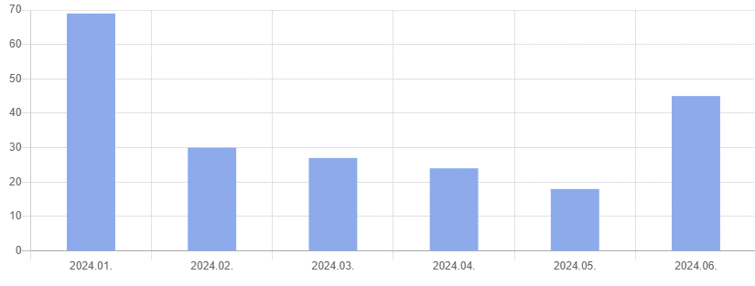
월별 청구 현황
 |  |  |  |  |  |  | 제도·운영 | 재무·계약 | 시설·환경 | 주차사업 현황 | 체육사업 현황 | 구매
 |  |  |  |  |  |  | 8 | 4 | 5 | 4 | 1 | 2

공개율(2024. 1. ~ 2024. 6.) |  |  | 공개율(2024. 1. ~ 2024. 6.)
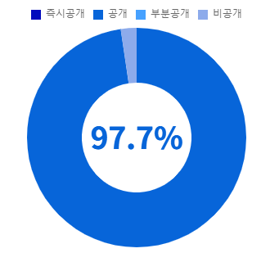
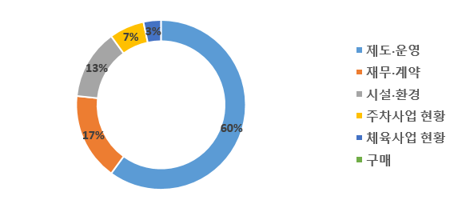

만족도 현황

